Chi tiết địa chất
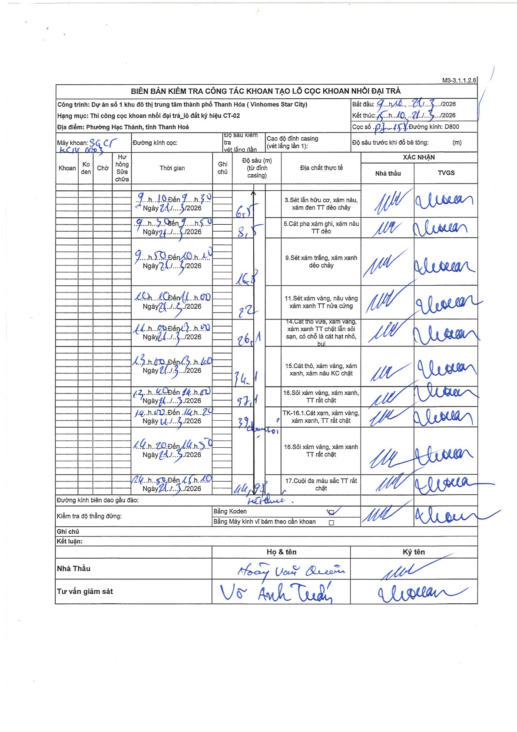
Dự án | Star City Thanh Hóa
Hạng mục | Thi công cọc khoan nhồi, tường vây cho các hạng mục_Lô CT-02
Tên bộ phận | Thi công cọc khoan nhồi đại trà
Số hiệu cọc | CT-02
Tên Máy khoan | SGCT-KCN0003
Đường kính | D800
Bắt đầu thi công | 09:10 21/03/2026
Kết thúc thi công | 15:10 21/03/2026

Địa chất TT | Đường kính | Mô tả lớp thiết kế | Từ (h) | Đến (h) | Cao độ từ | Cao độ đến | T.Gian (h) | Dài (m) | V (m/h) | Ghi chú
1 | D800 | Sét lẫn hữu cơ, xám nâu, xám đen TT dẻo chảy | 09:10 21/03/2026 | 09:30 21/03/2026 | 0 | -6.5 | 0.33 | 6.5 | 19.5
2 | D800 | Cát pha xám ghi, xám nâu TT dẻo | 09:30 21/03/2026 | 09:50 21/03/2026 | -6.5 | -8.5 | 0.33 | 2 | 6
3 | D800 | Sét xám trắng, xám xanh dẻo chảy | 09:50 21/03/2026 | 10:10 21/03/2026 | -8.5 | -16.8 | 0.33 | 8.3 | 24.9
4 | D800 | Sét xám vàng, nâu vàng xám xanh TT nửa cứng | 10:10 21/03/2026 | 11:00 21/03/2026 | -16.8 | -22 | 0.83 | 5.2 | 6.24
5 | D800 | Cát thô vừa, xám vàng, xám xanh TT chặt lẫn sỏi sạn, có chỗ là cát hạt nhỏ, bụi | 11:00 21/03/2026 | 13:00 21/03/2026 | -22 | -26.1 | 2 | 4.1 | 2.05
6 | D800 | Cát thô, xám vàng, xám xanh, xám nâu KC chặt | 13:00 21/03/2026 | 13:40 21/03/2026 | -26.1 | -34.1 | 0.67 | 8 | 12
7 | D800 | Sỏi xám vàng, xám xanh, TT rất chặt | 13:40 21/03/2026 | 14:00 21/03/2026 | -34.1 | -37.1 | 0.33 | 3 | 9
8 | D800 | TK-16.1.Cát xạm, xám vàng, xám xanh, TT rất chặt | 14:00 21/03/2026 | 14:20 21/03/2026 | -37.1 | -39 | 0.33 | 1.9 | 5.7
9 | D800 | Sỏi xám vàng, xám xanh TT rất chặt | 14:20 21/03/2026 | 14:50 21/03/2026 | -39 | -44.98 | 0.5 | 5.98 | 11.96
10 | D800 | Cuội đa màu sắc TT rất chặt | 14:50 21/03/2026 | 15:10 21/03/2026 | -44.98 | -45 | 0.33 | 0.02 | 0.06

ẢNH BIÊN BẢN GỐC

